C5495A8贴纸吊牌
 | 款式 | 画稿 | 品名 | order number | 尺码 | 规格 | 颜色 | 采购量/个 | 船样/套 | 采购汇总
1 | C5495A8

 |  | 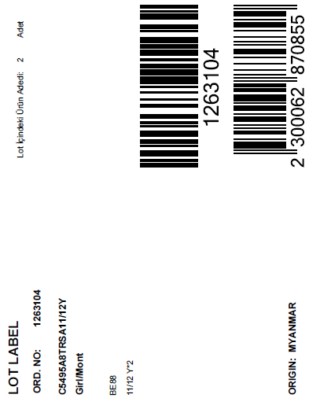 | lot sticker（单码装），分尺码，分po | 1263104 | 5/6Y | 13cm*10cm | 跟画稿 | 8 |  | 68
 |  |  |  |  | 7/8Y |  | 跟画稿 | 13 | 5
 |  |  |  |  | 8/9Y |  | 跟画稿 | 8
 |  |  |  |  | 9/10Y |  | 跟画稿 | 13
 |  |  |  |  | 11/12Y |  | 跟画稿 | 13
 |  |  |  |  | 13/14Y |  | 跟画稿 | 13
 |  | 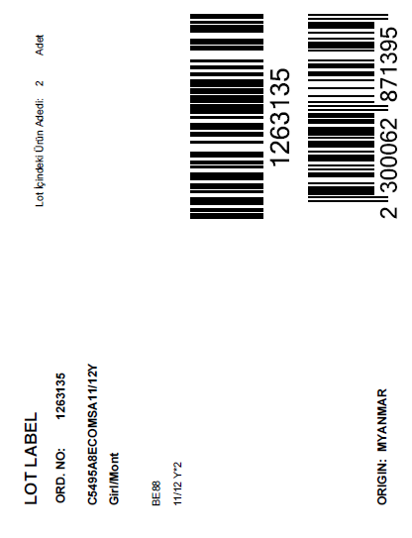 | lot sticker（单码装），分尺码，分po | 1263135 | 5/6Y | 13cm*10cm | 跟画稿 | 16 |  | 144
 |  |  |  |  | 7/8Y |  | 跟画稿 | 28 | 5
 |  |  |  |  | 8/9Y |  | 跟画稿 | 16
 |  |  |  |  | 9/10Y |  | 跟画稿 | 28
 |  |  |  |  | 11/12Y |  | 跟画稿 | 28
 |  |  |  |  | 13/14Y |  | 跟画稿 | 28
 |  | 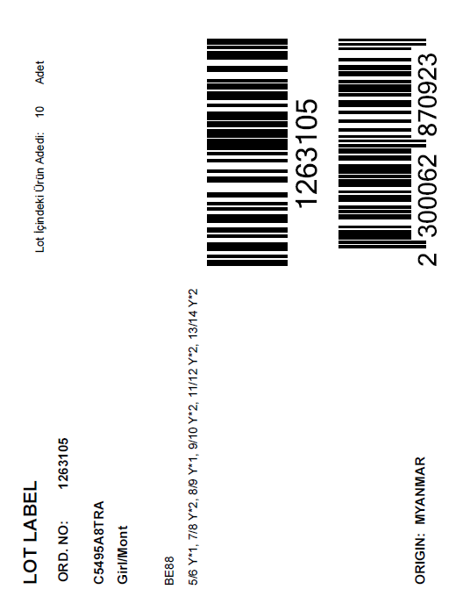 | lot sticker（混码装）分po | 1263105 | 通用 | 13cm*10cm | 跟画稿 | 223 | 5 | 420
 |  |  |  | 1263106 |  |  |  | 25
 |  |  |  | 1263107 |  |  |  | 9
 |  |  |  | 1263108 |  |  |  | 6
 |  |  |  | 1263109 |  |  |  | 8
 |  |  |  | 1263110 |  |  |  | 5
 |  |  |  | 1263111 |  |  |  | 9
 |  |  |  | 1263112 |  |  |  | 8
 |  |  |  | 1263113 |  |  |  | 5
 |  |  |  | 1263114 |  |  |  | 7
 |  |  |  | 1263115 |  |  |  | 8
 |  |  |  | 1263116 |  |  |  | 5
 |  |  |  | 1263131 |  |  |  | 24
 |  |  |  | 1263132 |  |  |  | 13
 |  |  |  | 1263133 |  |  |  | 13
 |  |  |  | 1263134 |  |  |  | 24
 |  |  |  | 1263136 |  |  |  | 28

